采购清单
稻香楼宾馆改造提升项目北辰苑木饰面采购清单
序号 | 类型 | 项目名称 | 项目特征 | 图号或区域 | 参考式样 | 参考尺寸 | 单位 | 数量 | 单价 （元） | 合价 （元） | 备注
1 | WD-201小山纹胡桃木皮 | 入户单开门连框 | 1、材质：实木复合门,木纹饰面(设计选样) 2、含门套及门墩、三维隐形液压静音合页（缓冲关闭）、暗藏式安全门链、门镜(选样)、暗藏闭门器(详设计选样)、静音防尘条、门吸等配套五金（五金品牌：“顶固”、“坚朗”、“汇泰龙” ），不含智能门锁 3、未尽事宜详见设计图纸、物料书、图集、图纸补充说明、招标文件、政府相关文件、规范等其他资料，满足验收要求 | 客房 |  |  | ㎡ | 69.30 |  | 0.00 | 1、此工程量为门洞口净面积，报价时请注意考虑折算
2 | WD-201小山纹胡桃木皮 | 入户双开门连框 | 1、材质：实木复合门,木纹饰面(设计选样) 2、含门套及门墩、三维隐形液压静音合页（缓冲关闭）、暗藏式安全门链、门镜(选样)、暗藏闭门器(详设计选样)、静音防尘条、门吸等配套五金（五金品牌：“顶固”、“坚朗”、“汇泰龙” ），不含智能门锁 3、未尽事宜详见设计图纸、物料书、图集、图纸补充说明、招标文件、政府相关文件、规范等其他资料，满足验收要求 | 客房 |  |  | ㎡ | 3.90 |  | 0.00 | 1、此工程量为门洞口净面积，报价时请注意考虑折算
3 | WD-201小山纹胡桃木皮 | 入户双开门连框 | 1、材质：实木复合门,木纹饰面(设计选样) 2、含门套及门墩、铰链、暗藏闭门器(详设计选样)、门吸等配套五金（五金品牌：“顶固”、“坚朗”、“汇泰龙” ） 3、艺术拉手（仅安装，且含开孔等所有费用） 4、未尽事宜详见设计图纸、物料书、图集、图纸补充说明、招标文件、政府相关文件、规范等其他资料，满足验收要求 | 客房 |  |  | ㎡ | 13.50 |  | 0.00 | 1、此工程量为门洞口净面积，报价时请注意考虑折算 2、含艺术拉手安装
4 | WD-201小山纹胡桃木皮 | 造型单开门连框 | 1、材质：实木复合门,木纹饰面(设计选样) 2、含门套及门墩、铰链、门吸、门拉手（设计选样）等配套五金（五金品牌：“顶固”、“坚朗”、“汇泰龙” ） 3、未尽事宜详见设计图纸、物料书、图集、图纸补充说明、招标文件、政府相关文件、规范等其他资料，满足验收要求 | 客房 |  |  | ㎡ | 19.80 |  | 0.00 | 1、此工程量为门洞口净面积，报价时请注意考虑折算
5 | WD-201小山纹胡桃木皮 | 造型单开门连框 | 1、材质：实木复合门,木纹饰面(设计选样) 2、含门套及门墩、铰链、门吸、门拉手（设计选样）等配套五金（五金品牌：“顶固”、“坚朗”、“汇泰龙” ） 3、未尽事宜详见设计图纸、物料书、图集、图纸补充说明、招标文件、政府相关文件、规范等其他资料，满足验收要求 | 客房 |  |  | ㎡ | 17.10 |  | 0.00 | 1、此工程量为门洞口净面积，报价时请注意考虑折算
6 | 木皮门框+艺术玻璃 | 单开门连框 | 1、材质：实木复合门,木纹饰面(设计选样)，GL202钢化艺术玻璃 2、含门套及门墩、铰链、门吸、门拉手（设计选样）等配套五金（五金品牌：“顶固”、“坚朗”、“汇泰龙” ） 3、未尽事宜详见设计图纸、物料书、图集、图纸补充说明、招标文件、政府相关文件、规范等其他资料，满足验收要求 | 客房 |  |  | ㎡ | 8.10 |  | 0.00 | 1、此工程量为门洞口净面积，报价时请注意考虑折算
7 | WD-201小山纹胡桃木皮 | 造型双开门连框 | 1、材质：实木复合门,木纹饰面(设计选样) 2、含门套及门墩、铰链、门吸、门拉手（设计选样）等配套五金（五金品牌：“顶固”、“坚朗”、“汇泰龙” ） 3、未尽事宜详见设计图纸、物料书、图集、图纸补充说明、招标文件、政府相关文件、规范等其他资料，满足验收要求 | 客房 |  |  | ㎡ | 3.60 |  | 0.00 | 1、此工程量为门洞口净面积，报价时请注意考虑折算
8 | WD-201小山纹胡桃木皮 | 造型双开门连框 | 1、材质：实木复合门,木纹饰面(设计选样) 2、含门套及门墩、铰链、执手锁,设计选样、静音防尘条、门吸等配套五金（五金品牌：“顶固”、“坚朗”、“汇泰龙” ） 3、未尽事宜详见设计图纸、物料书、图集、图纸补充说明、招标文件、政府相关文件、规范等其他资料，满足验收要求 | 行政套 |  |  | ㎡ | 9.00 |  | 0.00 | 1、此工程量为门洞口净面积，报价时请注意考虑折算
9 | WD-201小山纹胡桃木皮 | 造型双开门连框 | 1、材质：实木复合门,木纹饰面(设计选样) 2、含门套及门墩、铰链、门吸、门拉手（设计选样）等配套五金（五金品牌：“顶固”、“坚朗”、“汇泰龙” ） 3、未尽事宜详见设计图纸、物料书、图集、图纸补充说明、招标文件、政府相关文件、规范等其他资料，满足验收要求 | 行政套 |  |  | ㎡ | 38.88 |  | 0.00 | 1、此工程量为门洞口净面积，报价时请注意考虑折算
10 | 木皮门框+艺术玻璃 | 单扇口袋移门连框 | 1、部位：两间套 2、材质：实木复合门,木纹饰面(设计选样)，GL202钢化艺术玻璃（5+5mm超白长虹油砂玻璃中间需夹不透胶），35mm宽木质线条 3、含移门轨道、门锁、限位器示意，含门套，含配套五金（五金品牌：“顶固”、“坚朗”、“汇泰龙”） 4、未尽事宜详见设计图纸、物料书、图集、图纸补充说明、招标文件、政府相关文件、规范等其他资料，满足验收要求 | 客房 |  |  | ㎡ | 18.00 |  | 0.00 | 1、此工程量为门洞口净面积，报价时请注意考虑折算
11 | 木皮门框+艺术玻璃 | 双扇口袋移门连框 | 1、材质：实木复合门,木纹饰面(设计选样)，GL202钢化艺术玻璃（5+5mm超白长虹油砂玻璃中间需夹不透胶），35mm宽木质线条 2、含移门轨道、门锁、限位器示意，含门套，含配套五金（五金品牌：“顶固”、“坚朗”、“汇泰龙”） 3、未尽事宜详见设计图纸、物料书、图集、图纸补充说明、招标文件、政府相关文件、规范等其他资料，满足验收要求 | 客房 |  |  | ㎡ | 6.00 |  | 0.00 | 1、此工程量为门洞口净面积，报价时请注意考虑折算
12 | 混油/木皮门框+艺术玻璃 | 造型移门连框 | 1、材质：实木复合门,木纹饰面(设计选样)，GL202钢化艺术玻璃（5+5mm超白长虹油砂玻璃中间需夹不透胶），35mm宽木质线条 2、含移门轨道、门锁、限位器、暗藏式移门拉手等配套五金件（五金品牌：“顶固”、“坚朗”、“汇泰龙” ） 3、未尽事宜详见设计图纸、物料书、图集、图纸补充说明、招标文件、政府相关文件、规范等其他资料，满足验收要求 | 客房 |  |  | ㎡ | 70.20 |  | 0.00 | 1、此工程量为门洞口净面积，报价时请注意考虑折算
13 | WD-201小山纹胡桃木皮 | 连通门 | 1、材质：WD-201选型木饰面（面料、胶水、结构胶、板材详见物料书）双层联通门 2、含门套及门墩、铰链、门吸、执手锁,设计选样等配套五金（五金品牌：“顶固”、“坚朗”、“汇泰龙” ） 3、未尽事宜详见设计图纸、物料书、图集、图纸补充说明、招标文件、政府相关文件、规范等其他资料，满足验收要求 | 客房 |  |  | ㎡ | 6.00 |  | 0.00 | 1、此工程量为门洞口净面积，报价时请注意考虑折算
14 | WD-201小山纹胡桃木皮 | 平板单开门连框 | 1、材质：实木复合门,木纹饰面(设计选样) 2、含门套及门墩、铰链、门吸、门拉手（设计选样）等配套五金（五金品牌：“顶固”、“坚朗”、“汇泰龙” ） 3、未尽事宜详见设计图纸、物料书、图集、图纸补充说明、招标文件、政府相关文件、规范等其他资料，满足验收要求 | 后勤 |  |  | ㎡ | 34.38 |  | 0.00 | 1、此工程量为门洞口净面积，报价时请注意考虑折算
15 | WD-201小山纹胡桃木皮 | 平板双开门连框 | 1、材质：实木复合门,木纹饰面(设计选样) 2、含门套及门墩、铰链、门吸、门拉手（设计选样）等配套五金（五金品牌：“顶固”、“坚朗”、“汇泰龙” ） 3、未尽事宜详见设计图纸、物料书、图集、图纸补充说明、招标文件、政府相关文件、规范等其他资料，满足验收要求 | 后勤 | 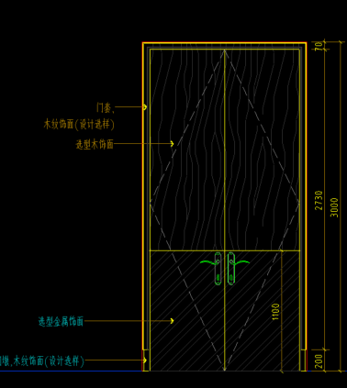 |  | ㎡ | 11.70 |  | 0.00 | 1、此工程量为门洞口净面积，报价时请注意考虑折算
16 | WD-201小山纹胡桃木皮 | 平板双开门连框 | 1、材质：实木复合门,木纹饰面(设计选样) 2、含门套线条、门侧边板、门墩、木门平合页、成品执手锁等配套五金（五金品牌：“顶固”、“坚朗”、“汇泰龙” ） 3、未尽事宜详见设计图纸、物料书、图集、图纸补充说明、招标文件、政府相关文件、规范等其他资料，满足验收要求 | 后勤、员工卫生间 | 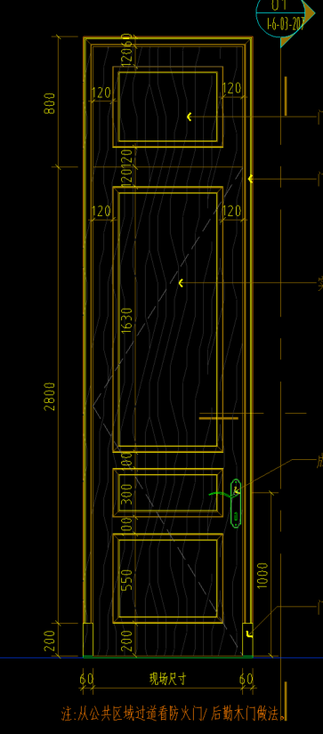 |  | ㎡ | 18.90 |  | 0.00 | 1、此工程量为门洞口净面积，报价时请注意考虑折算
17 | WD-201小山纹胡桃木皮 | 造型单开门连框 | 1、材质：实木复合门,木纹饰面(设计选样) 2、含门套线条、门侧边板、门墩、木门平合页、成品执手锁等配套五金（五金品牌：“顶固”、“坚朗”、“汇泰龙” ） 3、未尽事宜详见设计图纸、物料书、图集、图纸补充说明、招标文件、政府相关文件、规范等其他资料，满足验收要求 | 功能房间/一层公共卫生间 |  |  | ㎡ | 42.60 |  | 0.00 | 1、此工程量为门洞口净面积，报价时请注意考虑折算
18 | WD-201小山纹胡桃木皮 | 造型双开门连框 | 1、材质：实木复合门,木纹饰面(设计选样) 2、含门套线条、门侧边板、门墩、木门平合页、门吸等配套五金（五金品牌：“顶固”、“坚朗”、“汇泰龙” ） 3、艺术拉手（仅安装，且含开孔等所有费用） 4、未尽事宜详见设计图纸、物料书、图集、图纸补充说明、招标文件、政府相关文件、规范等其他资料，满足验收要求 | 功能房间 |  |  | ㎡ | 42.72 |  | 0.00 | 1、此工程量为门洞口净面积，报价时请注意考虑折算 2、含艺术拉手安装
19 | WD-201小山纹胡桃木皮 | 造型四开门连框 | 1、材质：实木复合门,木纹饰面(设计选样) 2、含门套线条、门侧边板、门墩、木门平合页、地弹簧、门轴、门吸等配套五金（五金品牌：“顶固”、“坚朗”、“汇泰龙” ） 3、艺术拉手（仅安装，且含开孔等所有费用） 4、未尽事宜详见设计图纸、物料书、图集、图纸补充说明、招标文件、政府相关文件、规范等其他资料，满足验收要求 | 功能房间 |  |  | ㎡ | 24.60 |  | 0.00 | 1、此工程量为门洞口净面积，报价时请注意考虑折算 2、含艺术拉手安装
20 | WD-201小山纹胡桃木皮 | 造型木饰面、门头板 | 1、WD201选型木饰面 2、未尽事宜详见设计图纸、物料书、图集、图纸补充说明、招标文件、政府相关文件、规范等其他资料，满足验收要求 | 功能房间、走道 |  |  | ㎡ | 58.56 |  | 0.00 | 1、此工程量为门洞口净面积，报价时请注意考虑折算
21 | WD-201小山纹胡桃木皮 | 空门套 | 1、WD201选型木饰面门套，双面线条110*52，门侧边板、门墩 2、未尽事宜详见设计图纸、物料书、图集、图纸补充说明、招标文件、政府相关文件、规范等其他资料，满足验收要求 | 功能房间 |  |  | m | 32.62 |  | 0.00
22 | WD-201小山纹胡桃木皮 | 空门套 | 1、WD201选型木饰面门套，双面线条50*25 2、含底座50*30 3、未尽事宜详见设计图纸、物料书、图集、图纸补充说明、招标文件、政府相关文件、规范等其他资料，满足验收要求 | 客房 |  |  | m | 150.33 |  | 0.00
23 | WD-201小山纹胡桃木皮 | 单边门套 | 1、WD201选型木饰面门套，门套线条50*40、门侧边板、门墩 2、未尽事宜详见设计图纸、物料书、图集、图纸补充说明、招标文件、政府相关文件、规范等其他资料，满足验收要求 | 走道 |  |  | m | 45.12 |  | 0.00
24 | WD-201小山纹胡桃木皮 | 双边门套 | 1、WD201选型木饰面门套，门套线条50*40、门侧边板、门墩 2、未尽事宜详见设计图纸、物料书、图集、图纸补充说明、招标文件、政府相关文件、规范等其他资料，满足验收要求 | 客房 |  |  | m | 29.00 |  | 0.00
25 | WD-201小山纹胡桃木皮 | 双边哑口套 | 1、WD201选型木饰面门套，双面线条110*52+线条80*72，门侧边板、门墩 2、未尽事宜详见设计图纸、物料书、图集、图纸补充说明、招标文件、政府相关文件、规范等其他资料，满足验收要求 | 公区/走道 |  |  | m | 39.14 |  | 0.00
26 | WD-201小山纹胡桃木皮 | 双边哑口套 | 1、WD201选型木饰面门套，一面线条110*52，另一面线条110*52+线条80*72，门侧边板、门墩 2、未尽事宜详见设计图纸、物料书、图集、图纸补充说明、招标文件、政府相关文件、规范等其他资料，满足验收要求 | 公区 |  |  | m | 13.94 |  | 0.00
27 | WD-201小山纹胡桃木皮 | 平板木饰面 | 1、WD201选型木饰面 2、未尽事宜详见设计图纸、物料书、图集、图纸补充说明、招标文件、政府相关文件、规范等其他资料，满足验收要求 | 一层功能房间 |  |  | ㎡ | 337.38 |  | 0.00
28 | WD-201小山纹胡桃木皮 | 平板木饰面 | 1、WD201选型木饰面 2、未尽事宜详见设计图纸、物料书、图集、图纸补充说明、招标文件、政府相关文件、规范等其他资料，满足验收要求 | 公区 |  |  | ㎡ | 280.44 |  | 0.00
29 | WD-201小山纹胡桃木皮 | 平板木饰面 | 1、WD201选型木饰面 2、未尽事宜详见设计图纸、物料书、图集、图纸补充说明、招标文件、政府相关文件、规范等其他资料，满足验收要求 | 二层走道及客房 |  |  | ㎡ | 494.97 |  | 0.00
30 | WD-201小山纹胡桃木皮 | 平板木饰面 | 1、WD201选型木饰面 2、未尽事宜详见设计图纸、物料书、图集、图纸补充说明、招标文件、政府相关文件、规范等其他资料，满足验收要求 | 三层走道及客房 |  |  | ㎡ | 275.83 |  | 0.00
31 | WD-201小山纹胡桃木皮 | 平板木饰面 | 1、WD201选型木饰面 2、含装饰构件（仅安装，且含开孔等所有费用） 3、未尽事宜详见设计图纸、物料书、图集、图纸补充说明、招标文件、政府相关文件、规范等其他资料，满足验收要求 | 三层行政套 |  |  | ㎡ | 446.71 |  | 0.00 | 1、含装饰构件安装
32 | WD-201小山纹胡桃木皮 | 雕花格木饰面 | 1、WD201选型木饰面雕花格 2、未尽事宜详见设计图纸、物料书、图集、图纸补充说明、招标文件、政府相关文件、规范等其他资料，满足验收要求 | 三层客房 |  |  | ㎡ | 3.79 |  | 0.00
33 | WD-201小山纹胡桃木皮 | 衣柜兼行李架 | 1、WD201选型木饰面柜体、柜门 2、含挂衣杆、抽屉、金属嵌条、合页等配套五件金（五金品牌：“顶固”、“坚朗”、“汇泰龙”），暗藏LED灯带（灯带品牌：“西顿”、“雷士照明”，“佛山照明”） 3、工程量按立面投影计入 4、未尽事宜详见设计图纸、物料书、图集、图纸补充说明、招标文件、政府相关文件、规范等其他资料，满足验收要求 | 客房 |  |  | ㎡ | 184.40 |  | 0.00 | 1、不含踢脚线、外框线条
34 | WD-201小山纹胡桃木皮 | L型衣柜 | 1、WD201选型木饰面柜体、柜门 2、含挂衣杆、抽屉、金属嵌条、合页等配套五件金（五金品牌：“顶固”、“坚朗”、“汇泰龙”），暗藏LED灯带（灯带品牌：“西顿”、“雷士照明”，“佛山照明”） 3、工程量按立面投影计入 4、未尽事宜详见设计图纸、物料书、图集、图纸补充说明、招标文件、政府相关文件、规范等其他资料，满足验收要求 | 客房 |  |  | ㎡ | 27.79 |  | 0.00 | 1、不含踢脚线、外框线条
35 | WD-201小山纹胡桃木皮 | 书柜 | 1、WD201选型木饰面柜体、柜门 2、含直径10成品铜管护栏、合页等配套五件金（五金品牌：“顶固”、“坚朗”、“汇泰龙”），层板暗藏LED灯带（灯带品牌：“西顿”、“雷士照明”，“佛山照明”） 3、工程量按立面投影计入 4、未尽事宜详见设计图纸、物料书、图集、图纸补充说明、招标文件、政府相关文件、规范等其他资料，满足验收要求 | 客房 |  |  | ㎡ | 20.88 |  | 0.00 | 1、不含踢脚线、外框线条
36 | WD-201小山纹胡桃木皮 | 书柜 | 1、WD201选型木饰面柜体、柜门 2、含直径10成品铜管护栏、合页等配套五件金（五金品牌：“顶固”、“坚朗”、“汇泰龙”），层板暗藏LED灯带（灯带品牌：“西顿”、“雷士照明”，“佛山照明”） 3、工程量按立面投影计入 4、未尽事宜详见设计图纸、物料书、图集、图纸补充说明、招标文件、政府相关文件、规范等其他资料，满足验收要求 | 客房 | 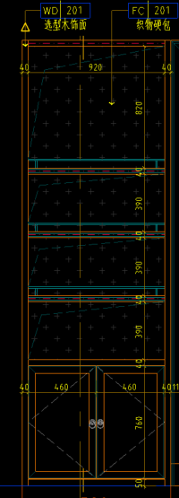 |  | ㎡ | 6.00 |  | 0.00 | 1、不含踢脚线、外框线条
37 | WD-201小山纹胡桃木皮 | 书柜 | 1、WD201选型木饰面柜体、柜门 2、含直径10成品铜管护栏、合页等配套五件金（五金品牌：“顶固”、“坚朗”、“汇泰龙”），层板暗藏LED灯带（灯带品牌：“西顿”、“雷士照明”，“佛山照明”） 3、工程量按立面投影计入 4、未尽事宜详见设计图纸、物料书、图集、图纸补充说明、招标文件、政府相关文件、规范等其他资料，满足验收要求 | 客房 | 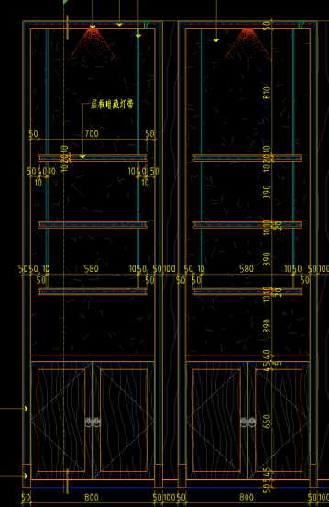 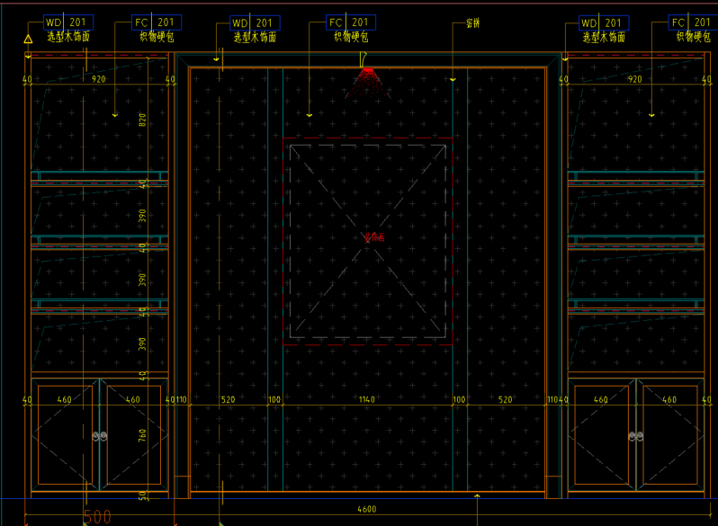 |  | ㎡ | 12.00 |  | 0.00 | 1、不含踢脚线、外框线条
38 | WD-201小山纹胡桃木皮 | 书柜 | 1、WD201选型木饰面柜体、柜门 2、含直径10成品铜管护栏、合页等配套五件金（五金品牌：“顶固”、“坚朗”、“汇泰龙”），层板暗藏LED灯带（灯带品牌：“西顿”、“雷士照明”，“佛山照明”） 3、工程量按立面投影计入 4、未尽事宜详见设计图纸、物料书、图集、图纸补充说明、招标文件、政府相关文件、规范等其他资料，满足验收要求 | 客房 | 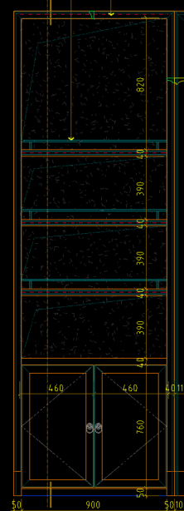 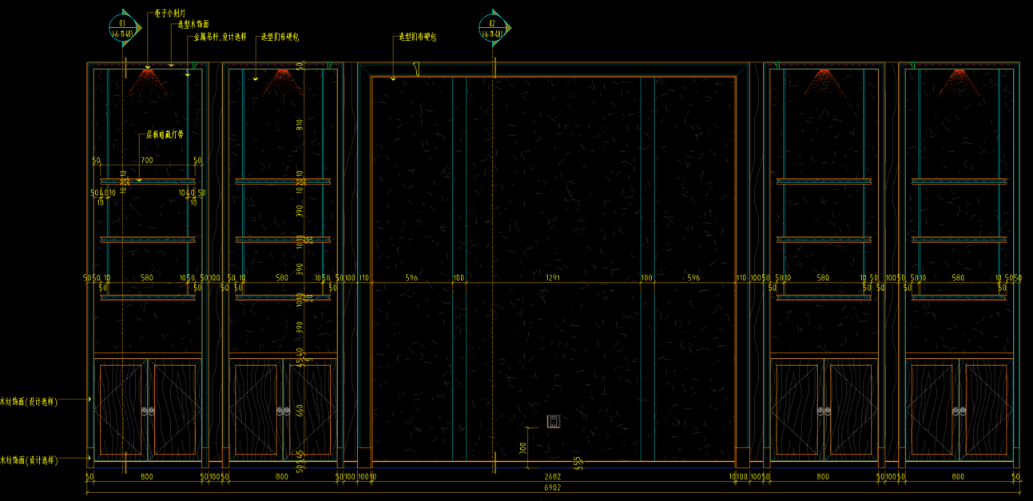 |  | ㎡ | 12.00 |  | 0.00 | 1、不含踢脚线、外框线条
39 | WD-201小山纹胡桃木皮 | 洗手台 | 1、WD201选型木饰面定制柜，配套五金（五金品牌：“顶固”、“坚朗”、“汇泰龙” ） 3、工程量按立面投影计入 4、未尽事宜详见设计图纸、物料书、图集、图纸补充说明、招标文件、政府相关文件、规范等其他资料，满足验收要求 | 客房 | 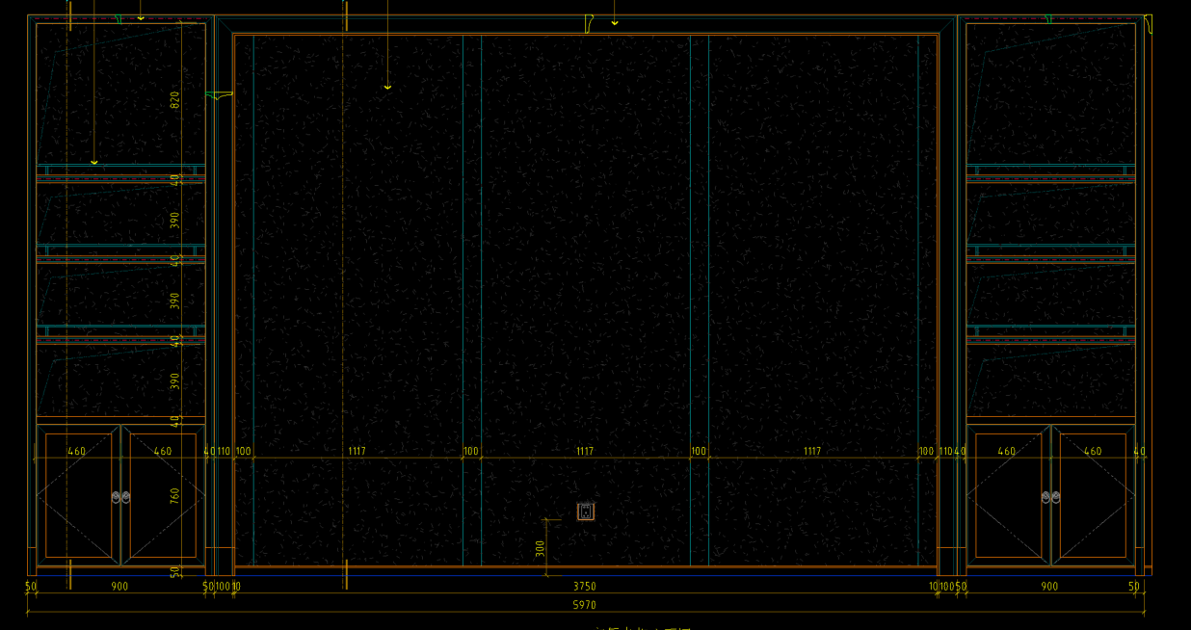 |  | m | 53.11 |  | 0.00
40 | WD-201小山纹胡桃木皮 | 台下定制活动柜 | 1、WD201选型木饰面柜体、柜门 2、含合页等配套五件金（五金品牌：“顶固”、“坚朗”、“汇泰龙”） 3、未尽事宜详见设计图纸、物料书、图集、图纸补充说明、招标文件、政府相关文件、规范等其他资料，满足验收要求 | 客房 |  |  | m | 24.40 |  | 0.00
41 | WD-201小山纹胡桃木皮 | 洗手台 | 1、材质：WD201选型木饰面定制柜，配套五金（五金品牌：“顶固”、“坚朗”、“汇泰龙” ） 2、未尽事宜详见设计图纸、物料书、图集、图纸补充说明、招标文件、政府相关文件、规范等其他资料，满足验收要求 | 公共/员工卫生间 |  |  | ㎡ | 6.36 |  | 0.00
42 | WD-201小山纹胡桃木皮 | 隔断 | 1、材质：WD201选型木饰面隔断 2、含配套五金（五金品牌：“顶固”、“坚朗”、“汇泰龙” ）件 3、未尽事宜详见设计图纸、物料书、图集、图纸补充说明、招标文件、政府相关文件、规范等其他资料，满足验收要求 | 公卫小便斗隔断 |  |  | ㎡ | 2.79 |  | 0.00
43 | WD-201小山纹胡桃木皮 | 造型线 | 1、WD201选型木饰面线条15*25mm 2、未尽事宜详见设计图纸、物料书、图集、图纸补充说明、招标文件、政府相关文件、规范等其他资料，满足验收要求 | 过道/公区/功能房间 |  |  | m | 1928.85 |  | 0.00
44 | WD-201小山纹胡桃木皮 | 造型线 | 1、WD201选型木饰面线条15*40mm 2、未尽事宜详见设计图纸、物料书、图集、图纸补充说明、招标文件、政府相关文件、规范等其他资料，满足验收要求 | 过道/公区/功能房间 |  |  | m | 1928.85 |  | 0.00
45 | WD-201小山纹胡桃木皮 | 造型线 | 1、WD201选型木饰面线条25*31mm 2、未尽事宜详见设计图纸、物料书、图集、图纸补充说明、招标文件、政府相关文件、规范等其他资料，满足验收要求 | 客房/过道 |  |  | m | 1424.13 |  | 0.00
46 | WD-201小山纹胡桃木皮 | 造型线 | 1、WD201选型木饰面线条50*44mm 2、未尽事宜详见设计图纸、物料书、图集、图纸补充说明、招标文件、政府相关文件、规范等其他资料，满足验收要求 | 功能房间 |  |  | m | 39.42 |  | 0.00
47 | WD-201小山纹胡桃木皮 | 造型线 | 1、WD201选型木饰面线条50*34mm 2、未尽事宜详见设计图纸、物料书、图集、图纸补充说明、招标文件、政府相关文件、规范等其他资料，满足验收要求 | 功能房间 |  |  | m | 19.12 |  | 0.00
48 | WD-201小山纹胡桃木皮 | 造型线 | 1、WD201选型木饰面线条31*35mm 2、未尽事宜详见设计图纸、物料书、图集、图纸补充说明、招标文件、政府相关文件、规范等其他资料，满足验收要求 | 行政套卫生间 |  |  | m | 26.40 |  | 0.00
49 | WD-201小山纹胡桃木皮 | 造型线 | 1、WD201选型木饰面线条170*260mm 2、未尽事宜详见设计图纸、物料书、图集、图纸补充说明、招标文件、政府相关文件、规范等其他资料，满足验收要求 | 功能房间 |  |  | m | 43.30 |  | 0.00
50 | WD-201小山纹胡桃木皮 | 造型线 | 1、WD201选型木饰面线条20*30mm 2、未尽事宜详见设计图纸、物料书、图集、图纸补充说明、招标文件、政府相关文件、规范等其他资料，满足验收要求 | 三层走道 |  |  | m | 41.24 |  | 0.00
51 | WD-201小山纹胡桃木皮 | 造型线 | 1、WD201选型木饰面线条35*20mm 2、未尽事宜详见设计图纸、物料书、图集、图纸补充说明、招标文件、政府相关文件、规范等其他资料，满足验收要求 | 三层走道 |  |  | m | 4.55 |  | 0.00
52 | WD-201小山纹胡桃木皮 | 造型线 | 1、WD201选型木饰面线条30*50mm 2、未尽事宜详见设计图纸、物料书、图集、图纸补充说明、招标文件、政府相关文件、规范等其他资料，满足验收要求 | 客房 |  |  | m | 550.32 |  | 0.00
53 | WD-201小山纹胡桃木皮 | 造型线 | 1、WD201选型木饰面线条257*380mm 2、未尽事宜详见设计图纸、物料书、图集、图纸补充说明、招标文件、政府相关文件、规范等其他资料，满足验收要求 | 公区 |  |  | m | 19.71 |  | 0.00
54 | WD-201小山纹胡桃木皮 | 造型线 | 1、WD201选型木饰面线条40*100mm 2、未尽事宜详见设计图纸、物料书、图集、图纸补充说明、招标文件、政府相关文件、规范等其他资料，满足验收要求 | 二、三层走道/客房 |  |  | m | 841.83 |  | 0.00
55 | WD-201小山纹胡桃木皮 | 造型线 | 1、WD201选型木饰面线条25*50mm 2、未尽事宜详见设计图纸、物料书、图集、图纸补充说明、招标文件、政府相关文件、规范等其他资料，满足验收要求 | 二、三层走道 |  |  | m | 607.75 |  | 0.00
56 | WD-201小山纹胡桃木皮 | 线框 | 1、WD201选型木饰面线框30*50mm 2、未尽事宜详见设计图纸、物料书、图集、图纸补充说明、招标文件、政府相关文件、规范等其他资料，满足验收要求 | 客房 |  |  | m | 226.18 |  | 0.00
57 | WD-201小山纹胡桃木皮 | 线框 | 1、WD201选型木饰面线框110*53mm+15*80mm 2、未尽事宜详见设计图纸、物料书、图集、图纸补充说明、招标文件、政府相关文件、规范等其他资料，满足验收要求 | 功能房间 |  |  | m | 166.42 |  | 0.00
58 | WD-201小山纹胡桃木皮 | 线框 | 1、WD201选型木饰面线框100*40mm+50*60mm 2、未尽事宜详见设计图纸、物料书、图集、图纸补充说明、招标文件、政府相关文件、规范等其他资料，满足验收要求 | 客房/走道 |  |  | m | 325.36 |  | 0.00
59 | WD-201小山纹胡桃木皮 | 线框 | 1、WD201选型木饰面线框15*35mm 2、未尽事宜详见设计图纸、物料书、图集、图纸补充说明、招标文件、政府相关文件、规范等其他资料，满足验收要求 | 包厢、公共卫生间镜框 |  |  | m | 93.10 |  | 0.00
60 | WD-201小山纹胡桃木皮 | 线框 | 1、WD201选型木饰面线框55*25mm 2、未尽事宜详见设计图纸、物料书、图集、图纸补充说明、招标文件、政府相关文件、规范等其他资料，满足验收要求 | 客房 |  |  | m | 3119.16 |  | 0.00
61 | WD-201小山纹胡桃木皮 | 踢脚线 | 1、WD201选型木饰面 2、高度：50mm 3、未尽事宜详见设计图纸、物料书、图集、图纸补充说明、招标文件、政府相关文件、规范等其他资料，满足验收要求 | 客房 |  | 50mm | m | 1055.11 |  | 0.00 | 1、只按高度，厚度综合考虑
62 | WD-201小山纹胡桃木皮 | 踢脚线 | 1、WD201选型木饰面 2、高度：120mm 3、未尽事宜详见设计图纸、物料书、图集、图纸补充说明、招标文件、政府相关文件、规范等其他资料，满足验收要求 | 过道 |  | 120mm | m | 341.78 |  | 0.00 | 1、只按高度，厚度综合考虑
63 | WD-201小山纹胡桃木皮 | 踢脚线 | 1、WD201选型木饰面 2、高度：200mm 3、未尽事宜详见设计图纸、物料书、图集、图纸补充说明、招标文件、政府相关文件、规范等其他资料，满足验收要求 | 功能房间 |  | 200mm | m | 75.41 |  | 0.00
64 | WD-201小山纹胡桃木皮 | 接待台 | 1、面层：WD201选型木饰面 2、含装饰灯，选型木饰面柜体、柜门、抽屉，配套五金（五金品牌：“顶固”、“坚朗”、“汇泰龙” ）件 3、未尽事宜详见设计图纸、物料书、图集、图纸补充说明、招标文件、政府相关文件、规范等其他资料，满足验收要求 | 中庭 |  |  | m | 4.80 |  | 0.00 | 1、大厅接待台木饰面部分
总价（元） |  |  |  |  |  |  |  |  |  | 0.00
备注： 1、以上报价须包含成品保护费用； 2、须完善综合单价分析表

